상품제안서
[칼라인쇄]3분류 인덱스홀더 | 상품코드: S25683

 |  |  |  |  |  |  | 02-713-8555 | www.synergygift.co.kr
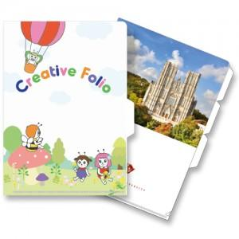

【상세/제작정보】 | <p><span style="background-color: rgb(255, 255, 255); font-family: dotum; font-size: 12pt;">※&nbsp;</span><font face="dotum"><span style="font-size: 12pt;">1,000개 단위로 주문 가능합니다.</span></font><span style="background-color: rgb(255, 255, 255); font-family: dotum; font-size: 12pt;">​ 1,500개 주문시 1천개 / 5백개 단가 따로 적용됩니다.</span></p><p><span style="font-size: 12pt;">※ 기본은 통백색이며, 부분백색 인쇄시 판비 2만원 추가됩니다.​</span></p>

【인쇄/포장옵션】 | 풀칼라 / 포장불가능

【공급단가】 | 수량 | 1,000~ | 2,000~ | 3,000~ | 5,000~ | 10,000~
*VAT별도 | 일반형 | 720원 | 680원 | 630원 | 560원 | 520원

【상품 URL】 | https://www.synergygift.co.kr:443/src/goods_detail.php?gdno=25683

